Soirée Halloween
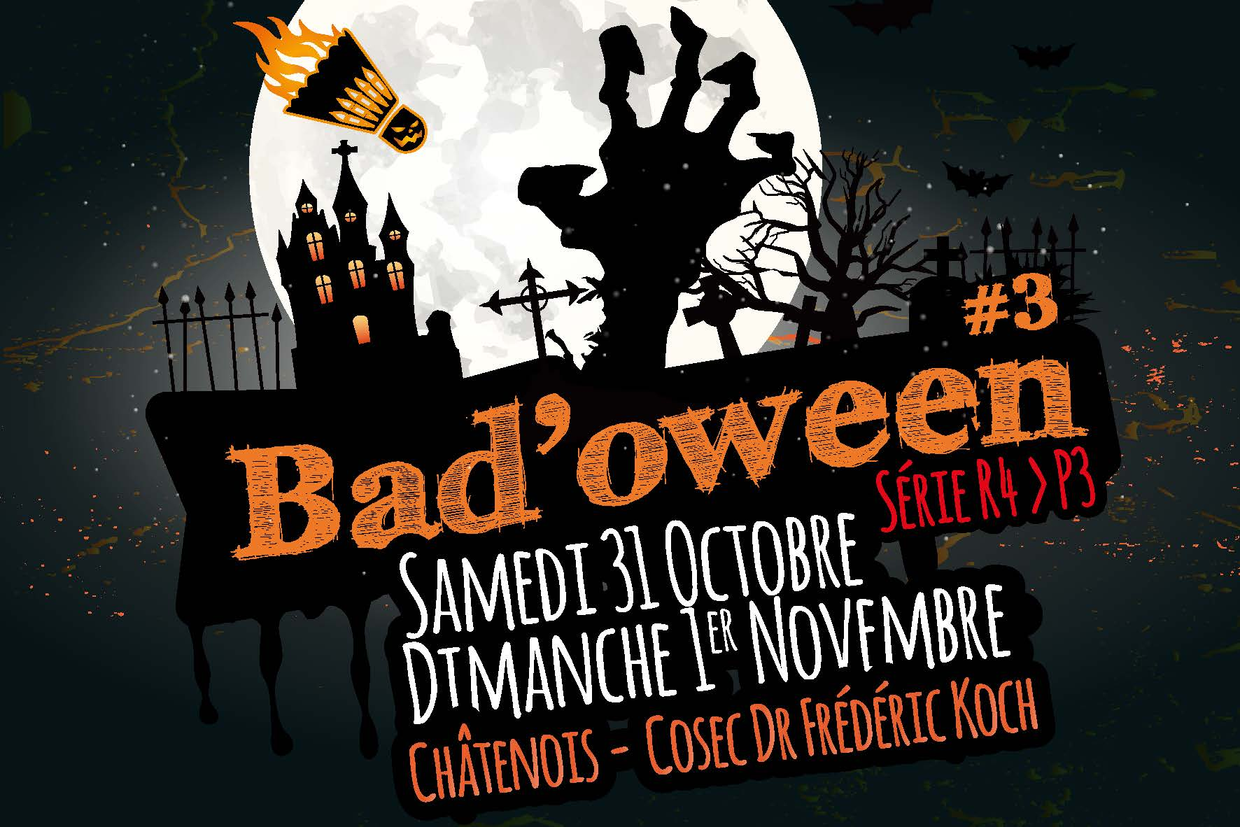
 |  |  |  | 10
 | Participez à la soirée ABC sur le thème d'Halloween Samedi 31 Octobre à partir de 20h00 !
 | Au Menu :
 | Tartes flambées à volonté !
 | Prix : 10€/personne*
 | * consommation non-incluse

 | Concours des meilleurs costumes de la soirée ! N'oubliez pas le maquillage ;)
 | Les déguisements les plus terrifiants seront récompensés !

 | Inscription et paiement en même temps que l'inscription au tournoi !

Prénom - NOM | Mode de paiement | Total : | Prix total :
 |  | - € | - €
 |  | - €
 |  | - €
 |  | - €
 |  | - €
 |  | - €
 |  | - €
 |  | - €
 |  | - €
 |  | - €
 |  | - €
 |  | - €
 |  | - €
 |  | - €
 |  | - €
 |  | - €
 |  | - €
 |  | - €
 |  | - €
 |  | - €
 |  | - €
 |  | - €
 |  | - €
 |  | - €
 |  | - €
 |  | - €
 |  | - €
 |  | - €
 |  | - €
 |  | - €
 |  | - €
 |  | - €
 |  | - €
 |  | - €
 |  | - €

RIB
